상품제안서
LCD 고속 일체형 보조배터리 5000mAh+자석싸바리 | 상품코드: S44885

 |  |  |  |  |  |  | 02-713-8555 | www.synergygift.co.kr
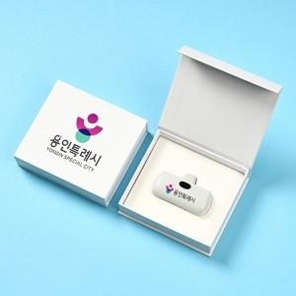

【상세/제작정보】 | <span style="font-size: 18.6667px;">※ 케이스인쇄 인쇄사이즈 100*25mm 기준, 초과시 비용 발생됩니다.</span>

【인쇄/포장옵션】 | 풀칼라, DTF컬러인쇄 / 포장지포장

【공급단가】 | 수량 | 30~ | 100~ | 300~ | 1,000~ | 3,000~
*VAT별도 | 단가 | 11,900원 | 11,200원 | 10,800원 | 10,300원 | 10,200원

【상품 URL】 | https://www.synergygift.co.kr:443/src/goods_detail.php?gdno=44885

